HU001
Código | Nombre | Descripción
HU001 | Usuarios | El usuario podra realizar compras despues de registrar e iniciar sesión con correo electrónico y contraseña.

 | Identificador | HU001
 | Nombre | Usuarios
 | Descripción | El usuario podra realizar compras despues de registrar e iniciar sesión con correo electrónico y contraseña.
 | Criterios de aceptación | El sistema valida la información del usuario.
 |  | El sistema visibiliza un mensaje si la información esta incompleta.
 |  | El sistema deja al usuario poder realizar pedidos después de un registro exitoso.
 |  | El sistema muestra un mensaje de bienvenida personalizado.
 |  | El sistema es compatible con diferentes dispositivos móviles.

 | Mockups | 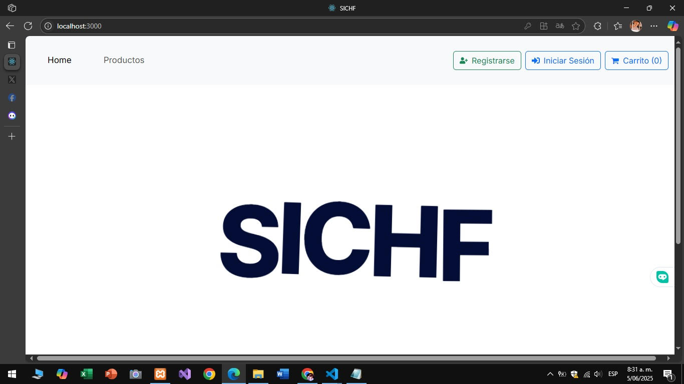

HU002
Código | Nombre | Descripción
HU002 | Calzados | El usuario puede buscar y explorar diferentes tipos de calzados.

 | Identificador | HU002
 | Nombre | Calzados.
 | Descripción | El usuario puede buscar y explorar diferentes tipos de calzados.
 | Criterios de aceptación | El sistema muestra una lista de calzado disponible.
 |  | El sistema permite filtrar por Id o Estado .
 |  | El sistema muestra información detallada sobre cada producto.
 |  | El sistema permite agregar productos al carrito.
 |  | El sistema muestra imágenes de alta calidad de cada producto.
 |  | El sistema actualiza la disponibilidad de productos en tiempo real

 | Mockups | 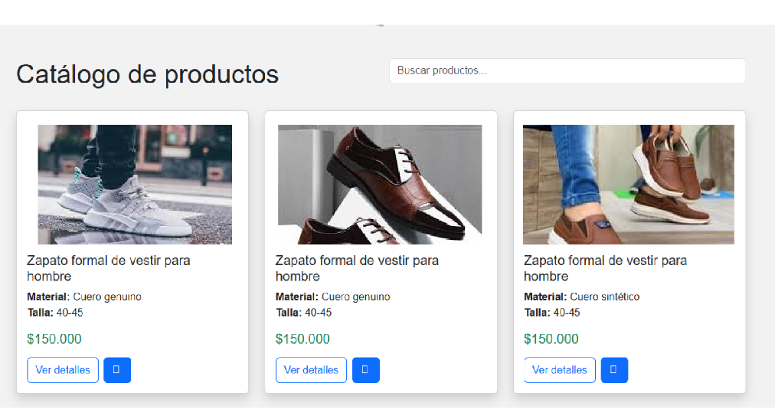

HU003
Código | Nombre | Descripción
HU003 | Info Calzado | El usuario puede ver información detallada sobre un calzado en específico.

 | Identificador | HU003
 | Nombre | Info Calzado
 | Descripción | El usuario puede ver información detallada sobre un calzado específico.
 | Criterios de aceptación | El sistema muestra información completa sobre el producto.
 |  | El sistema muestra imágenes de alta calidad del producto.
 |  | El sistema permite agregar el producto al carrito.
 |  | El sistema muestra opciones de tamaño y color.
 |  | El sistema proporciona información sobre materiales y características.
 |  | El sistema muestra información si el producto está agotado.

 | Mockups | 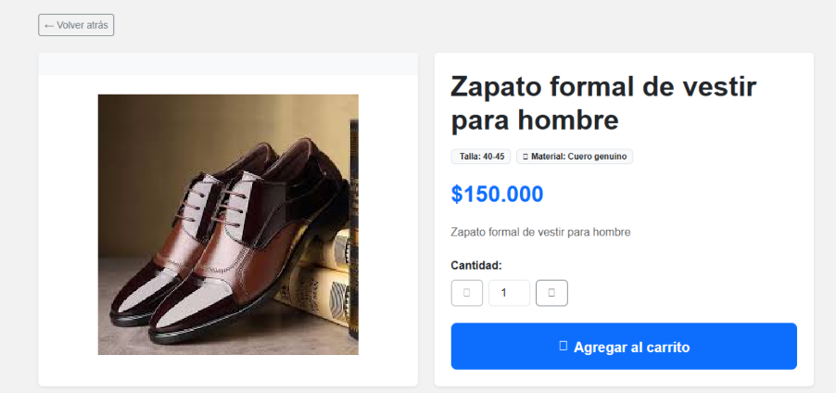

HU004
Código | Nombre | Descripción
HU004 | Carrito | El usuario puede consultar, editar, eliminar y agregar los calzados en su carrito de compras.

 | Identificador | HU004
 | Nombre | Carrito
 | Descripción | El usuario puede consultar, editar, eliminar y agregar los calzados en su carrito de compras.
 | Criterios de aceptación | El sistema muestra una lista de productos en el carrito
 |  | El sistema permite proceder a pagar.
 |  | El sistema permite eliminar productos del carrito.
 |  | El sistema muestra el subtotal y total.

 | Mockups | 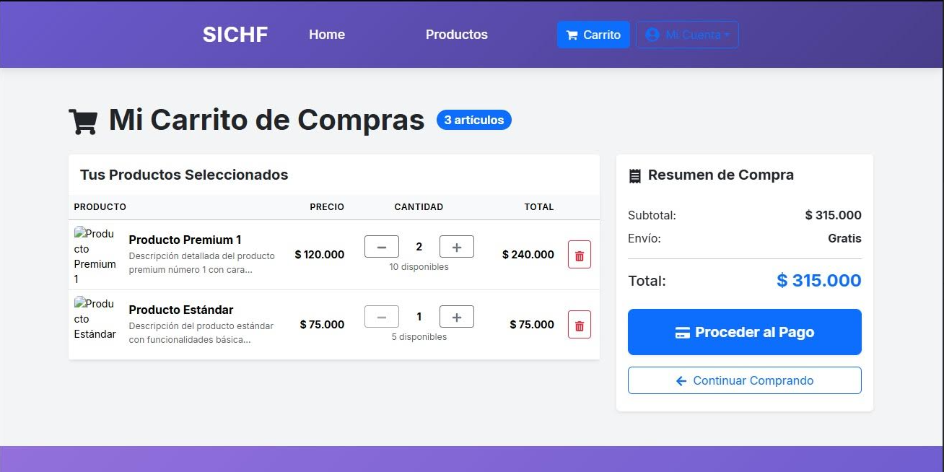

HU005
Código | Nombre | Descripción
HU005 | Factura | El usuario puede consultar la factura de su compra después de pagar.

 | Identificador | HU005
 | Nombre | Factura
 | Descripción | El usuario puede consultar la factura de su compra después de pagar.
 | Criterios de aceptación | El sistema muestra un mensaje de confirmación.
 |  | El sistema incluye información de la compra.
 |  | El sistema incluye detalles de pago.

 | Mockups | 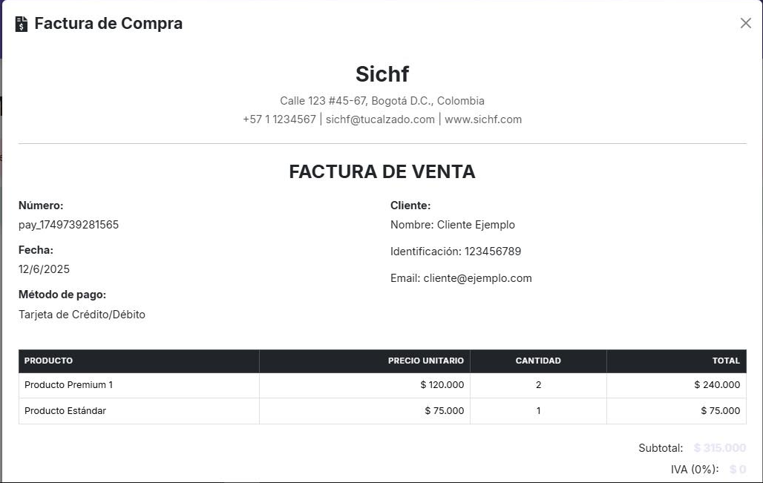

HU007
Código | Nombre | Descripción
HU007 | Pagos | El usuario podra elegir que metodo de pago prefiere al realizar su pedido.

 | Identificador | HU007
 | Nombre | Pagos.
 | Descripción | El usuario podra elegir que metodo de pago prefiere al realizar su pedido.
 | Criterios de aceptación | Cuenta con un formulario interactivo.
 |  | La base de datos registra todos los datos.
 |  | El usuario puede elegir el metodo de pago.
 |  | Se genera el pedido

 | Mockups | 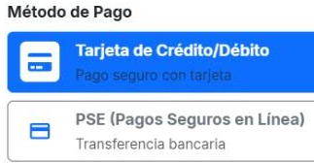

HU008
Código | Nombre | Descripción
HU008 | Proveedor | El administrador podra agregar, editar, eliminar los proveedores desde la vista del administrador.

 | Identificador | HU008
 | Nombre | Proveedor.
 | Descripción | El administrador podra agregar, editar, eliminar los proveedores desde la vista del administrador.
 | Criterios de aceptación | Cambios reflejados correctamente en la base de datos.
 |  | No se debe permitir modificar el id_proveedor
 |  | Mostrar una lista de todos los proveedores con su información básica.

 | Mockups | 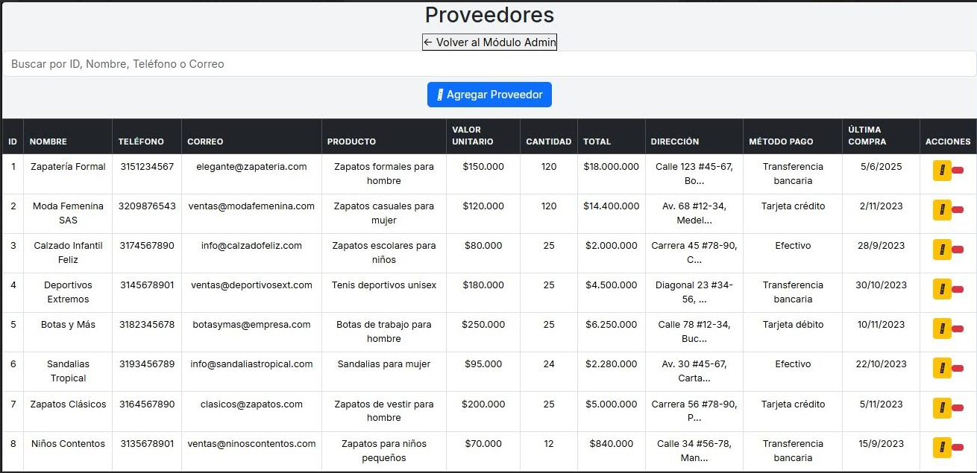

HU009
Código | Nombre | Descripción
HU09 | Categoria | Sichf manejara dos tipos de categorias, Mujer y Hombre y niño.

 | Identificador | HU009
 | Nombre | Categoria.
 | Descripción | Sichf manejara dos tipos de categorias, Mujer y Hombre y niño.
 | Criterios de aceptación | El sistema contara con dos categorias de calzado.
 |  | El sistema mostrara los calzados disponibles de Hombres.
 |  | El sistema mostrara los calzados disponibles de Mujer.
 |  | El sistema mostrara los calzados disponibles de Niño.
 | Mockups | 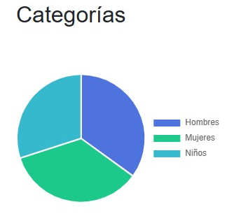

HU010
Código | Nombre | Descripción
HU010 | DashBoard | Sichf manejara un DashBoard que le ayudara al administrador sobre sus reportes y estadisticas de venta

 | Identificador | HU010
 | Nombre | DashBoard
 | Descripción | Sichf manejara un DashBoard que le ayudara al administrador sobre sus reportes y estadisticas de venta
 | Criterios de aceptación | El dashboard debe ser fácil de navegar y visualizar.
 |  | Mostrar información relevante como total de calzados, total de proveedores, total usuarios, total de productos, total de categorías.
 |  | El administrador debe tener acceso a todas las funcionalidades de gestión (calzados, proveedores, categorías, usuarios, etc).

 | Mockups | 